前提条件 Pre-Requisite
 | 前提条件 /Pre-Requisite

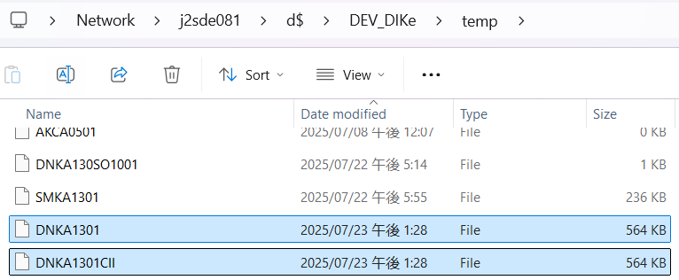

 | 実施 /Implementation

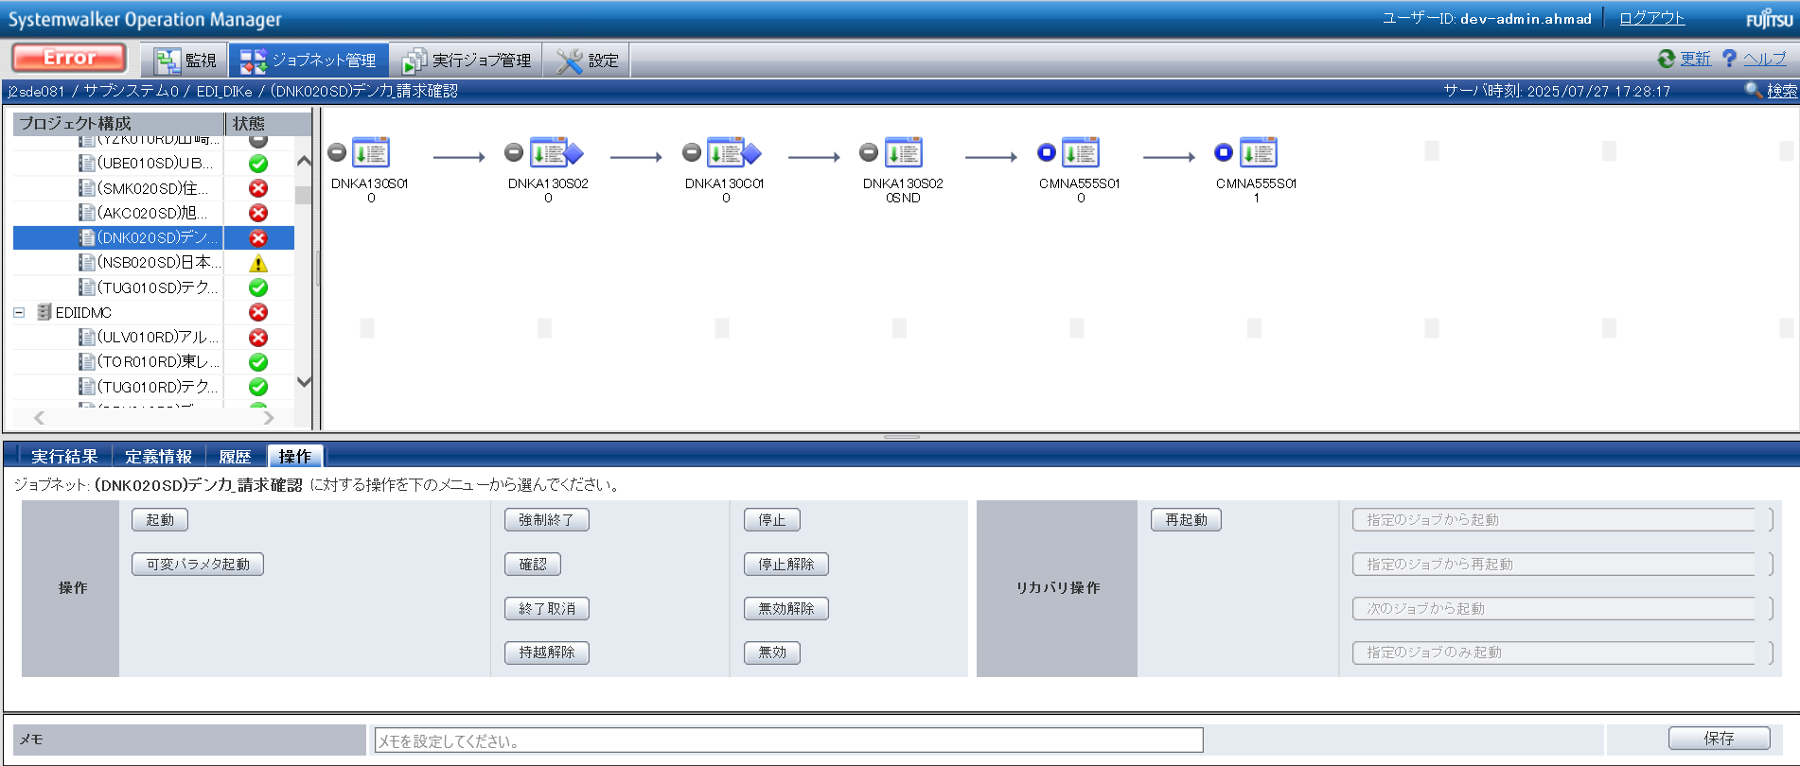

END

基本_バッチ_1
No.24
No.25

 | 前提条件 | /Pre-requisite

 | 特になし。 | /N/A

 | 実施 | /Implementation

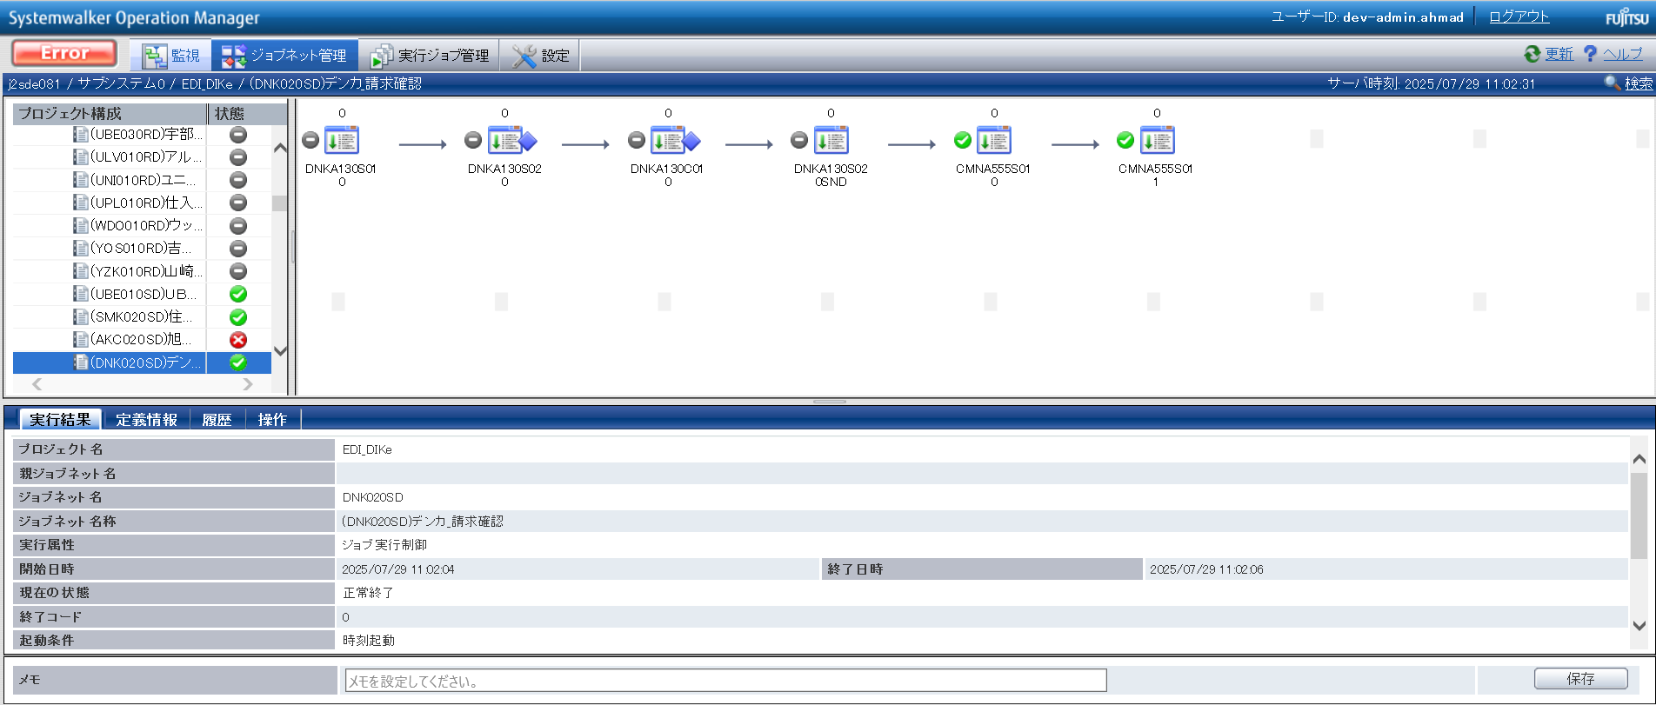

No.24 OK
No.25 OK

No.05
No.06

 | 前提条件 | /Pre-requisite

 | 特になし。 | /N/A

 | 実施 | /Implementation

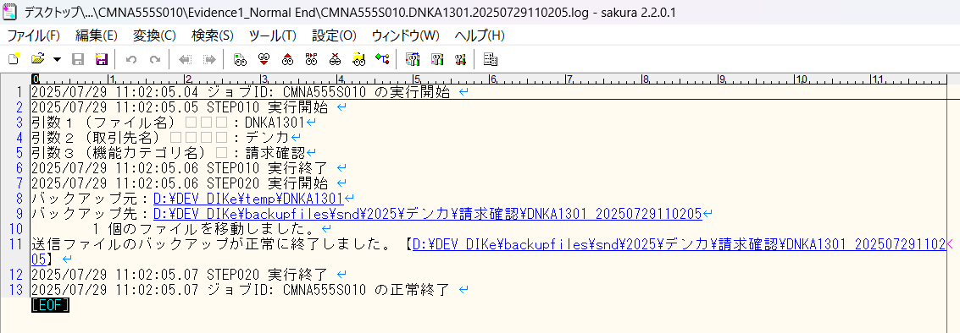

確認観点 /Confirmation viewpoint
引数１ = (DNKA0501）は正しい
引数２ = (デンカ）は正しい
引数３ = (請求確認) は正しい

No.05 OK

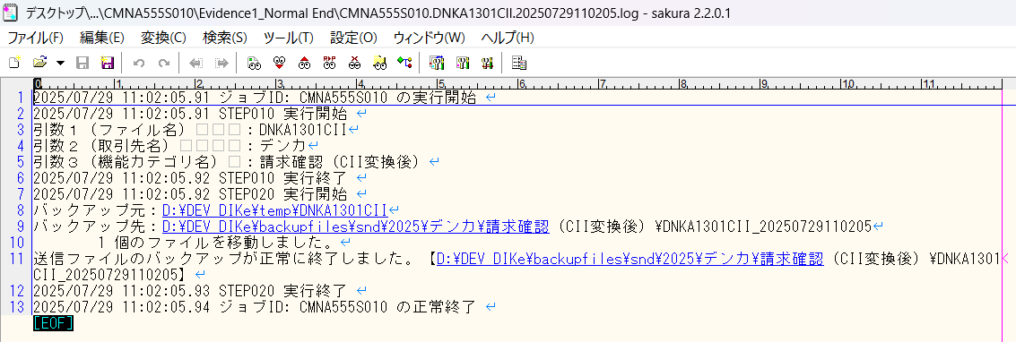

確認観点 /Confirmation viewpoint
引数１ = (DNKA1301CII）は正しい
引数２ = (デンカ）は正しい
引数３ = (請求確認（CII変換後）) は正しい

No.06 OK

No.09
No.10

 | 前提条件 | /Pre-requisite

 | 特になし。 | /N/A

 | 実施 | /Implementation

確認観点 /Confirmation viewpoint
ファイル名は正しい /File name is correct
・DNKA1301_YYYYMMDDhhmmssSSS

No.09 OK

確認観点 /Confirmation viewpoint
ファイル名は正しい /File name is correct
・DNKA1301CII_YYYYMMDDhhmmssSSS

No.10 OK

No.38
No.39

 | 前提条件 | /Pre-requisite

 | 特になし。 | /N/A

 | 実施 | /Implementation

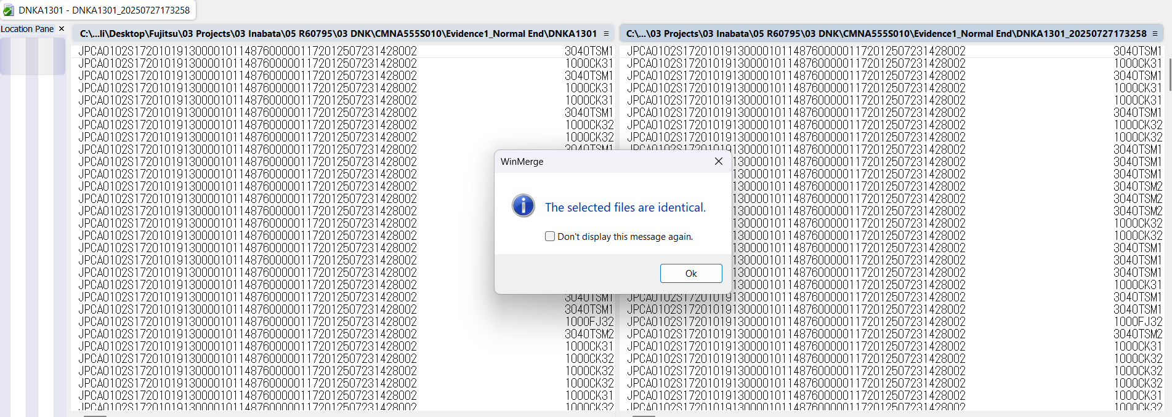

No.38 OK

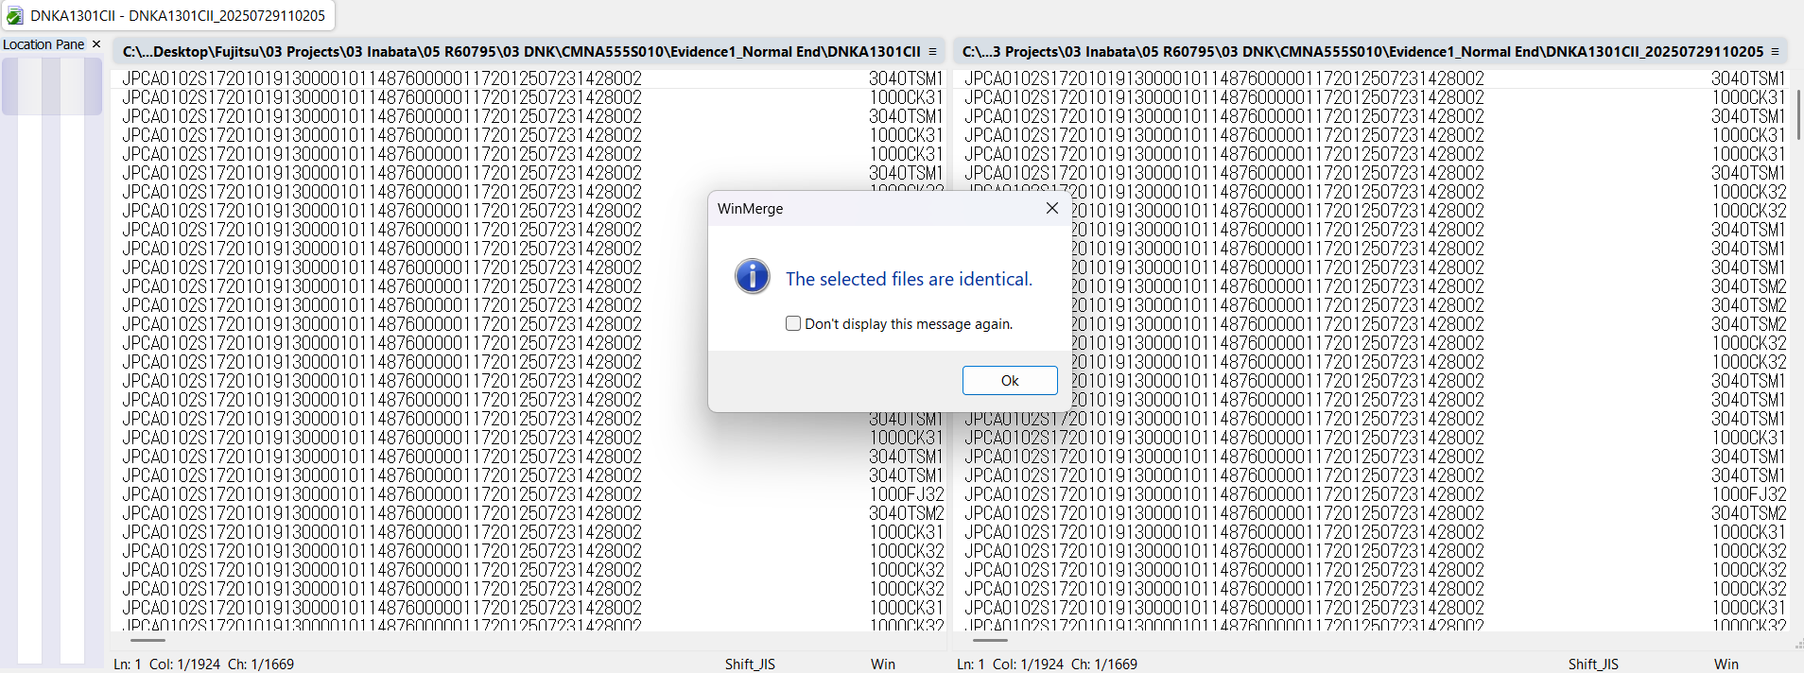

No.39 OK

END

パーツ
No.01

 | 前提条件

 | 実施

No.01 OK

END

確認観点①
○○○○を確認。
確認観点① /Confirmation viewpoint ①
 |  |  |  |  |  | 特になし。
 |  |  |  |  |  | /N/A

確認観点② /Confirmation viewpoint ②
 |  | テスト上重要な項目
 |  | 申請番号 | 海外発注番号 | 海外発注識別番号 | 仕向国コード
 | → | #N/A | #N/A | #N/A | #N/A

 |  | Comment : 青セルに取得したい項目（和名）を入力してください。HLOOKUP内の検索範囲を調整してください。※使いづらかったら使わなくてOKです。

